COUNTIF
日期 学号 | 2004-01-01 | 2004-01-02 | 2004-01-03 | 2004-01-04 | 2004-01-05 | 2004-01-06 | 2004-01-07 | 2004-01-08 | 2004-01-09 | 2004-01-10 | 迟到次数 | 旷课次数
2009102101 | b | a | b | a | a | c | a | b | c | c | 3 | 3 | 作业：统计迟到和旷课次数。
2009102102 | a | a | a | a | a | b | a | a | a | a | 1 | 0 | b：迟到
2009102103 | b | b | b | c | a | b | c | a | a | b | 5 | 2 | a：全勤
2009102104 | a | c | a | b | a | a | a | a | a | a | 1 | 1 | c：旷课
2009102105 | c | b | a | a | c | a | a | a | b | b | 3 | 2 | 样张
2009102106 | a | a | a | a | a | c | a | a | a | b | 1 | 1
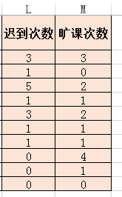
2009102107 | a | c | a | a | a | a | a | b | a | a | 1 | 1
2009102108 | a | a | c | a | a | c | c | c | a | a | 0 | 4
2009102109 | a | a | c | a | a | a | a | a | a | a | 0 | 1
2009102110 | a | a | a | a | a | a | a | a | a | a | 0 | 0
问题：第一天和第二天全勤的人数
 | 1 | 0 | 1 | 0 | 0 | 0 | 0 | 1 | 0 | 0 | 3

count:对数值进行计数
counta:对任意数据类型进行计数

日期信息提取
签订日期 | 年/月/日 | 该月最后一天 | 该月有多少天 | 第几季度
2012-12-10 | 12 | 1900-01-31 | 31 | 4 | 作业：计算某月最后1天，某月多少天，判断第几季度。
2013-02-15 | 2 | 2013-02-28 | 28 | 1 | 样张：
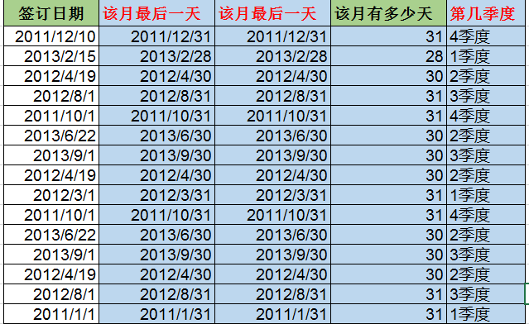
2012-04-19 | 4 | 2012-04-30 | 30 | 2
2012-08-01 | 8 | 2012-08-31 | 31 | 3
2011-10-01 | 10 | 2011-10-31 | 31 | 4
2013-06-22 | 6 | 2013-06-30 | 30 | 2
2013-09-01 | 9 | 2013-09-30 | 30 | 3
2012-04-19 | 4 | 2012-04-30 | 30 | 2
2012-03-01 | 3 | 2012-03-31 | 31 | 1
2011-10-01 | 10 | 2011-10-31 | 31 | 4
2013-06-22 | 6 | 2013-06-30 | 30 | 2
2013-09-01 | 9 | 2013-09-30 | 30 | 3
2012-04-19 | 4 | 2012-04-30 | 30 | 2
2012-08-01 | 8 | 2012-08-31 | 31 | 3
2011-01-01 | 1 | 2011-01-31 | 31 | 1

四舍五入 | round
向上取整 | roundup
向下取整 | rounddown

 |  | 4

OR+AND+MOD
年份 | 是否闰年 | 是否是闰年
2000 | TRUE | TRUE | 作业：IF+MOD应用，统计闰年或平年
2001 | FALSE | FALSE | 如果能被100整除,且能被400整除,则为闰年
2002 | FALSE | FALSE | 如果能被4整除,且不能被100整除,则为闰年 | 2000
2003 | FALSE | FALSE | 提示：MOD\AND\OR | TRUE | TRUE | TRUE | TRUE
2004 | TRUE | TRUE | 闰年一:AND(MOD(A2,100)=0,MOD(A2,400)=0) | TRUE | FALSE | TRUE | FALSE
2005 | FALSE | FALSE | 闰年二:AND(MOD(A2,4)=0,MOD(A2,100)<>0) | TRUE | FALSE | TRUE | FALSE
2006 | FALSE | FALSE |  |  |  | TRUE | FALSE
2007 | FALSE | FALSE | 样张： | TRUE
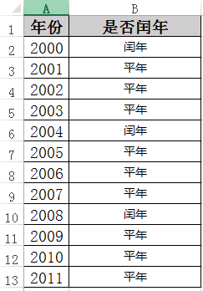
2008 | TRUE | TRUE
2009 | FALSE | FALSE
2010 | FALSE | FALSE
2001 | FALSE | FALSE

隐藏几位手机号
手机号 | 隐藏8-10位
18996471864 | 1899647***4 | 作业：REPLACE函数应用。 | 189****1864
18996481864 | 1899648***4 | 方法：=REPLACE(A2,8,3,REPT("*",3)) | 189****1864
18996491863 | 1899649***3 |  | 189****1863
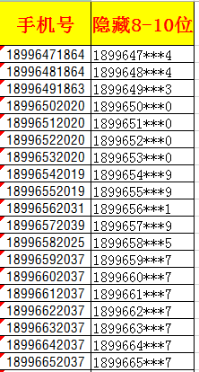
18996502020 | 1899650***0 |  | 189****2020
18996512020 | 1899651***0 |  | 189****2020
18996522020 | 1899652***0 |  | 189****2020
18996532020 | 1899653***0 |  | 189****2020
18996542019 | 1899654***9 |  | 189****2019
18996552019 | 1899655***9 |  | 189****2019
18996562031 | 1899656***1 |  | 189****2031
18996572039 | 1899657***9 |  | 189****2039
18996582025 | 1899658***5 |  | 189****2025
18996592037 | 1899659***7
18996602037 | 1899660***7
18996612037 | 1899661***7
18996622037 | 1899662***7
18996632037 | 1899663***7
18996642037 | 1899664***7
18996652037 | 1899665***7
18996662036 | 1899666***6
18996672036 | 1899667***6
18996682036 | 1899668***6
18996692036 | 1899669***6
18996702004 | 1899670***4
18996712008 | 1899671***8
18996722010 | 1899672***0
18996732006 | 1899673***6
18996742009 | 1899674***9
18996752065 | 1899675***5
18996762065 | 1899676***5
18996772065 | 1899677***5
18996782069 | 1899678***9
18996792066 | 1899679***6
18996802066 | 1899680***6
18996812071 | 1899681***1
18996822071 | 1899682***1
18996832070 | 1899683***0
18996842070 | 1899684***0
18996852070 | 1899685***0
18996862070 | 1899686***0
18996872070 | 1899687***0
18996882070 | 1899688***0
18996892070 | 1899689***0
18996901969 | 1899690***9
18996911968 | 1899691***8
18996921969 | 1899692***9
18996931971 | 1899693***1
18996941969 | 1899694***9
18996951969 | 1899695***9
18996961969 | 1899696***9
18996971969 | 1899697***9
18996981968 | 1899698***8
18996991968 | 1899699***8
18998288742 | 1899828***2
18998298743 | 1899829***3
18998308744 | 1899830***4
18998318745 | 1899831***5
18998328746 | 1899832***6
18998338747 | 1899833***7
18998348748 | 1899834***8
18998358749 | 1899835***9
18998368750 | 1899836***0
18998378751 | 1899837***1
18998388752 | 1899838***2
18998398753 | 1899839***3
18998408712 | 1899840***2
18998418710 | 1899841***0
18998428739 | 1899842***9
18998438699 | 1899843***9
18998448700 | 1899844***0
18998458701 | 1899845***1
18998468702 | 1899846***2
18998478703 | 1899847***3
18998488704 | 1899848***4
18998498705 | 1899849***5
18998678706 | 1899867***6
18998688707 | 1899868***7
18998808708 | 1899880***8
18998818709 | 1899881***9
18998828725 | 1899882***5
18998838711 | 1899883***1
18998848697 | 1899884***7
18998858713 | 1899885***3
18998868714 | 1899886***4
18998878715 | 1899887***5
18998888716 | 1899888***6
18998898717 | 1899889***7

生成间断序号
序号 | 姓名 | 性别 |  | 部门 | 签订日期 | 期限(年) | 到期日
1 | 赵一 | 男 | 1 | 办公室 | 2011-12-10 | 4 | 2015-12-09 | 作业：生成间断序号。
2 | 钱二 | 男 | 2 | 办公室 | 2013-04-15 | 2 | 2015-04-14 | 参考方法：
 |  |  |  |  |  |  |  | =IF(B2="","",COUNTA(B$2:B2))
3 | 孙三 | 女 | 3 | 销售部 | 2012-04-19 | 3 | 2015-04-18 | 公式是先判断B2是否为空值，如果B2是空值则返回空，否则计算B列自B2单元格开始至当前单元格的非空单元格个数。
4 | 王四 | 男 | 4 | 销售部 | 2012-08-01 | 3 | 2015-07-31 | 注意：""和" "
5 | 周五 | 男 | 5 | 销售部 | 2011-10-01 | 4 | 2015-09-30 | 样张：
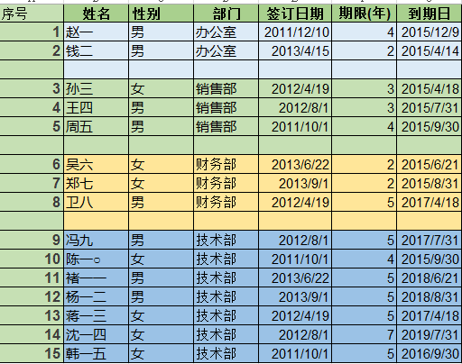
6 | 吴六 | 女 | 6 | 财务部 | 2013-06-22 | 2 | 2015-06-21
7 | 郑七 | 女 | 7 | 财务部 | 2013-09-01 | 2 | 2015-08-31
8 | 卫八 | 男 | 8 | 财务部 | 2012-04-19 | 5 | 2017-04-18

9 | 冯九 | 男 | 9 | 技术部 | 2012-08-01 | 5 | 2017-07-31
10 | 陈一○ | 女 | 10 | 技术部 | 2011-10-01 | 4 | 2015-09-30
11 | 褚一一 | 男 | 11 | 技术部 | 2013-06-22 | 5 | 2018-06-21
12 | 杨一二 | 男 | 12 | 技术部 | 2013-09-01 | 5 | 2018-08-31
13 | 蒋一三 | 女 | 13 | 技术部 | 2012-04-19 | 5 | 2017-04-18
14 | 沈一四 | 女 | 14 | 技术部 | 2012-08-01 | 7 | 2019-07-31
15 | 韩一五 | 女 | 15 | 技术部 | 2011-10-01 | 5 | 2016-09-30

 |  |  |  |  |  | 0

